表紙
関係者外秘

 |  |  |  |  |  | 文書番号:

・誰が作成し、誰が承認したかを明確にする
・日付は改版時に更新
・Copyrightの年も必要に応じて更新

【プロジェクト・モジュール名：BEV Step3 CDC・ASC HAL チューニング】
要件定義書
Software Requirements Analysis

 |  | 部門 |  | 作成 | 検査 |  | 承認
株式会社デンソーテン HMIソリューション事業本部 ソフト基盤開発部 第一開発室 |  |  | 門田 2025/03/25

 | 設計会社 |  |  | 作成 | 検査 |  | 承認

 |  |  |  |  |  |  |  | Copyright © 2024, DENSO TEN Limited

改訂履歴
変連、不具合修正などのソフト改版時には、 開発開始時に作成した設計書を改版すること。 改版の都度、同類の設計書の新規作成は禁止。
【改訂履歴】

・いつ、どこを変えたかを変更履歴で分かるようにする。（毎回全部見切れないので）。
・初回、および、参照仕様書が改版された時には、必ず参照仕様書バージョンを記載する事。
それ以外の改版タイミングは各設計Grに一任。
間隔を空けると抜け漏れが生じる恐れがあるので、ある程度細かい方がベター。
改訂日 | 版数 | 変更内容 | 担当 | 工程チケットID
2025/3/25 | 1 | 初版作成 | DTEN 門田 | BEVIVIPRC-17362

ASCチューニング機能
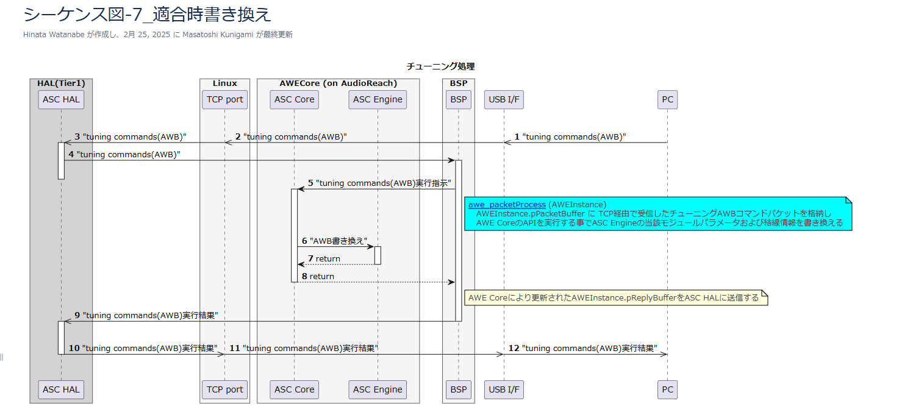
概要
 | 目的
 |  | ASC機能におけるASC Engineで生成される走行サウンドを外部からチューニングする機能について分析する

 | 適用範囲
 |  | 機種：BEV Step3 CDC
 |  | 仕向け：全仕向け Debug版ソフトのみ
 |  | マイルストーン：CV
 |  | 機能分類：ASCHAL

 | 用語説明
 |  | ASC：Active sound control.車速，アクセル開度，トルクなど車両の走行状態に応じて音源データの音量・ピッチを変更し，車載のスピーカから再生することで心地よい走行サウンドを提供する機能
 |  | ASC Engine：走行サウンドを生成するEngine。24MMでは外部ECUが搭載されていたが、BEV Step3 CDCでは内部モジュールとしてDSP上に搭載される。

 | 関連資料
 |  | 628_ASC_音制御機能仕様書
 |  | 機能一覧(ASC-API設計)
 |  | WT図
 |  | シーケンス図

 | 変化点
 |  | 24MM |  |  |  | BEV Step3 CDC
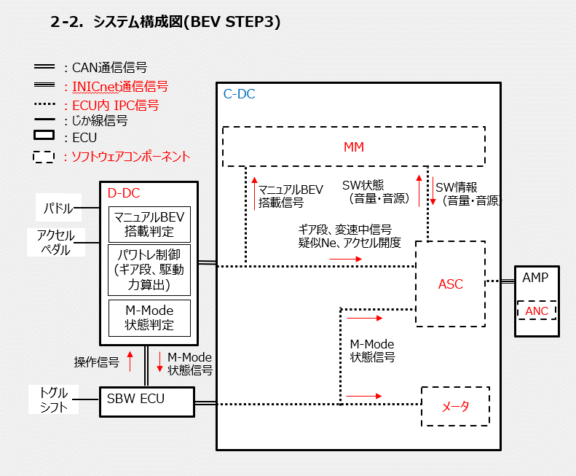
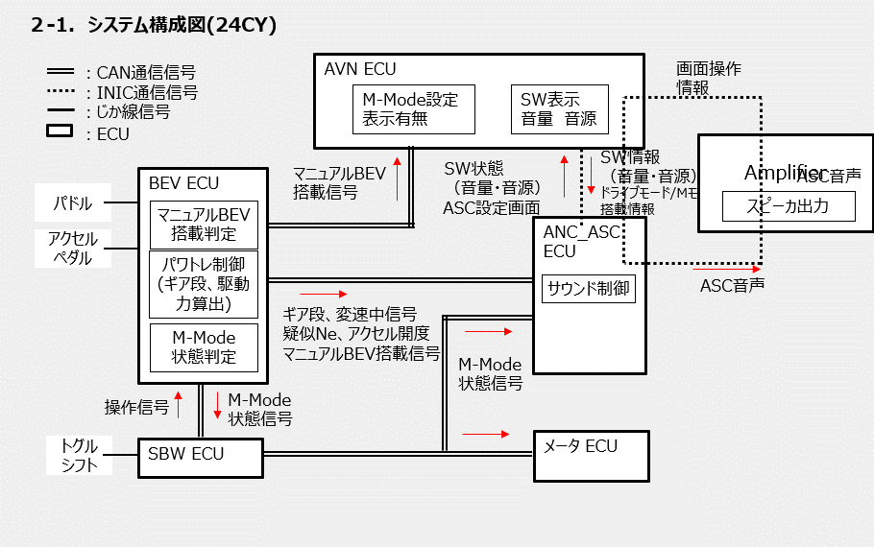

 |  | 上記の通り、24MMではASC機能は外部ECUとして搭載されており、IVIとしてはサウンド設定のみを行う構成であったが、BEV Step3ではCDC内部に搭載され、生成される音声サウンドをINICNetを介してAMPへ出力するという構成となっている。
 |  | その為、音声サウンドのチューニング機能に関しては新規要件となる。

要件分析結果
 | 本機能の対象はDebug版ソフトのみで有、Product版ソフトには搭載しない。そのためASCHALとは別で専用ソフトとして実装・Debug版のみ搭載する。
 | 要件一覧No.1-3~1-5はBSP及びAWE Coreに対する要件であるため対象外とする
 | よって、チューニング機能における要件はNo.1-1/1-2/1-6であるが、以下WT図/シーケンス図よりこれらは一連の機能動作で実施されるため、要件定義としてはチューニング機能として扱う。
 | また、本機能はDebug版のみであることから、非機能要件は規定されていないため存在しないものとする。

 | 機能一覧からチューニングに関する要件の抜粋
 | No | ユースケース Usecase | 要件リスト機能ID Requirement list's SPEC ID | 要件内容 Requreiment | 機能 Function | 機能説明 Function explanation | 機能提供 | 機能利用 | 機能ID Function ID | 機能ID（Noのみ） | サービス仕様関連 References
 | 1-1 | チューニング | ASC-FC-SP-8 | 外部デバイスからの指示による走行サウンドの書き換え | チューニングコマンド受信 | USB I/F 経由のTCPポートでチューニングコマンドを受信する ポート番号等、TCP/IP通信の具体的な設定については、Tier1設計によるものとする。設計結果をTMC側に提供すること。 ※本要件は、Debug版ソフトのみを対象とし、Product版ソフトは適用対象外とする | ASC HAL | PC | ASC-API-Func-45 | 45
 | 1-2 | チューニング | ASC-FC-SP-8 | 外部デバイスからの指示による走行サウンドの書き換え | KryoからHexagonへのデータ転送 | HexagonのBSPへチューニングコマンドを転送する ※本要件は、Debug版ソフトのみを対象とし、Product版ソフトは適用対象外とする | ASC HAL | ー | ASC-API-Func-46 | 46
 | 1-3 | チューニング | ASC-FC-SP-8 | 外部デバイスからの指示による走行サウンドの書き換え | チューニングコマンド実行指示 | AWE Coreへチューニングコマンドの実行を指示する ※本要件は、Debug版ソフトのみを対象とし、Product版ソフトは適用対象外とする | BSP | ASC HAL | ASC-API-Func-47 | 47
 | 1-4 | チューニング | ASC-FC-SP-8 | 外部デバイスからの指示による走行サウンドの書き換え | チューニングコマンド実行結果取得 | チューニングコマンド実行結果を取得する ※本要件は、Debug版ソフトのみを対象とし、Product版ソフトは適用対象外とする | AWE Core | BSP | ASC-API-Func-48 | 48
 | 1-5 | チューニング | ASC-FC-SP-8 | 外部デバイスからの指示による走行サウンドの書き換え | HexagonからKryoへのデータ転送 | ASC HALへチューニングコマンド実行結果を転送する ※本要件は、Debug版ソフトのみを対象とし、Product版ソフトは適用対象外とする | BSP | ASC HAL | ASC-API-Func-49 | 49
 | 1-6 | チューニング | ASC-FC-SP-8 | 外部デバイスからの指示による走行サウンドの書き換え | チューニングコマンド実行結果の送信 | USB I/F 経由のTCPポートにチューニングコマンド実行結果を送信する ポート番号等、TCP/IP通信の具体的な設定については、Tier1設計によるものとする。設計結果をTMC側に提供すること。 ※本要件は、Debug版ソフトのみを対象とし、Product版ソフトは適用対象外とする | ASC HAL | PC | ASC-API-Func-50 | 50

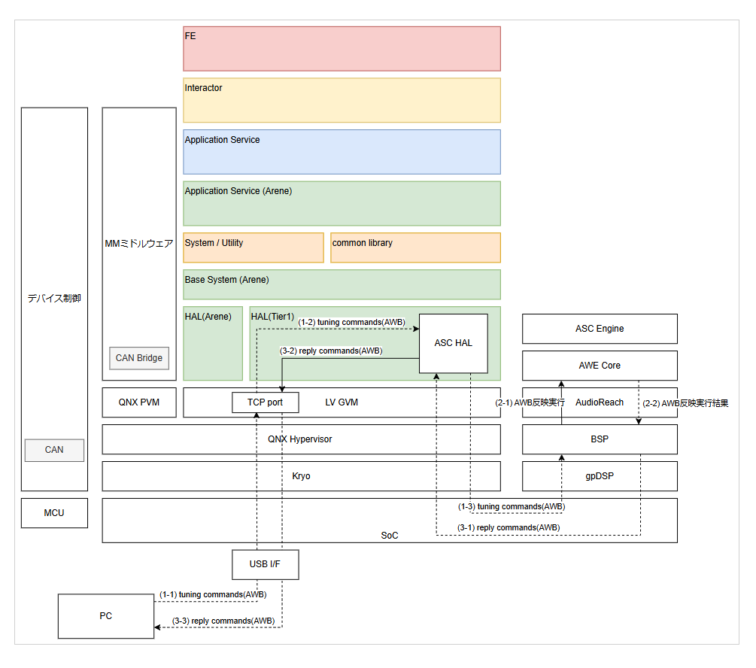
 | WT図 |  |  |  |  | シーケンス図

要件定義サマリ_記入例
例）
BEVIVIAR-1 ◯◯の選曲処理
の分析結果
 | ARLのチケットNoを記載して下さい ↓ | 抽出した要件の内容について簡単に記載して下さい ↓ | 要件分析で抽出した詳細の資料への参照先を記載して下さい ↓ | 要件分析により分解された要件について、ユニークなIDを記載して下さい。要件番号として重複にならないこと ↓ | ARL ID と要件追番を結合したものを要件番号として定義。設計書/評価結果にはこの番号を記載すること ↓ここは自動
＃ | ARL ID | 要件分析結果の処理 | 要件詳細の参照先(ブック内のシートもしくは別ブック名） | 要件追番 | 要件番号(ARL ID +要件追番)
1 | BEVIVIAR-1 | 〇〇の処理 | 仕様書xxxx確認シート | 0001 | BEVIVIAR-1-0001
2 | BEVIVIAR-1 | 〇〇のフェールセーフ処理 | 仕様書xxxx確認シート | 0002 | BEVIVIAR-1-0002
3 | BEVIVIAR-2
4 | BEVIVIAR-3
5
6
7
8
9
10
11
12
13
14
15
16
17
18
19
20
21
22
23
24
25
26
27
28
29
30
31
32
33
34
35
36
37
38
39
40
41
42
43
44
45
46
47
48
49
50
51
52
53
54
55
56
57
58
59
60
61
62
63
64
65
66
67
68
69
70
71
72
73
74
75
76
77
78
79
80
81
82
83
84
85
86
87
88
89
90
91
92
93
94
95
96
97
98
99
100
101
102
103
104
105
106
107
108
109
110
111
112
113
114
115
116
117
118
119
120
121
122
123
124
125
126
127
128
129
130
131
132
133
134
135
136
137
138
139
140
141
142
143
144
145
146
147
148
149
150
151
152
153
154
155
156
157
158
159
160
161
162
163
164
165
166
167
168
169
170
171
172
173
174
175
176
177
178
179
180
181
182
183
184
185
186
187
188
189
190
191
192
193
194
195
196
197
198
199
200
201
202
203
204
205
206
207
208
209
210
211
212
213
214
215
216
217
218
219
220
221
222
223
224
225
226
227
228
229
230
231
232
233
234
235
236
237
238
239
240
241
242
243
244
245
246
247
248
249
250
251
252
253
254
255
256
257
258
259
260
261
262
263
264
265
266
267
268
269
270
271
272
273
274
275
276
277
278
279
280
281
282
283
284
285
286
287
288
289
290
291
292
293
294
295
296
297
298
299
300
301
302
303
304
305
306
307
308
309
310
311
312
313
314
315
316
317
318
319
320
321
322
323
324
325
326
327
328
329
330
331
332
333
334
335
336
337
338
339
340
341
342
343
344
345
346
347
348
349
350
351
352
353
354
355
356
357
358
359
360
361
362
363
364
365
366
367
368
369
370
371
372
373
374
375
376
377
378
379
380
381
382
383
384
385
386
387
388
389
390
391
392
393
394
395
396
397
398
399
400
401
402
403
404
405
406
407
408
409
410
411
412
413
414
415
416
417
418
419
420
421
422
423
424
425
426
427
428
429
430
431
432
433
434
435
436
437
438
439
440
441
442
443
444
445
446
447
448
449
450
451
452
453
454
455
456
457
458
459
460
461
462
463
464
465
466
467
468
469
470
471
472
473
474
475
476
477
478
479
480
481
482
483
484
485
486
487
488
489
490
491
492
493
494
495
496
497
498
499
500

